Sheet1
Pythonのデータ解析学習のための作成物草案

 | ・目的 データ解析処理として、多数の情報から解析を行うプログラミングを学習したい。

 | ・概要 Python を用いて日中の最低気温と最高気温を求める。
 | 気象庁のサイトで入手できる時間単位の気温情報のｃｓｖを入力として
 | 変化量の線形予測からその日の最高気温と最低気温、時間などを表示する

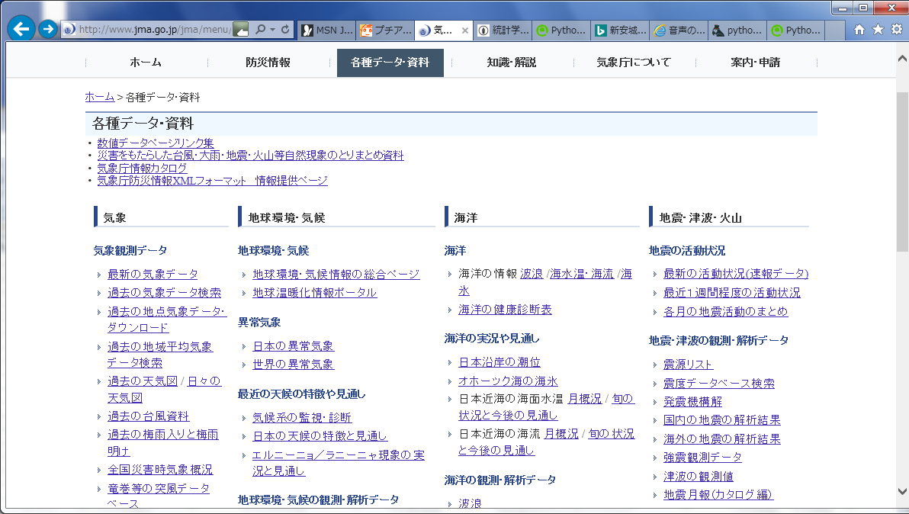

クリックした先で
地点・情報・期間を入力

 |  |  | http://www.data.jma.go.jp/gmd/risk/obsdl/index.php

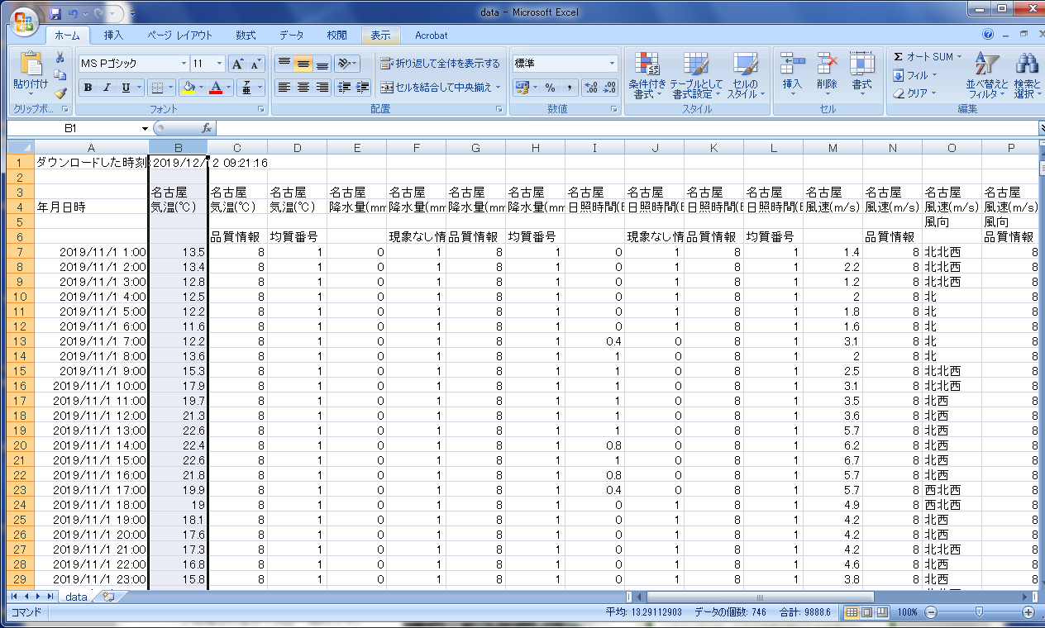

 | 入力となるCSVと、解析の対象となるデータ（図中選択されているB列の情報）

 | ・手法
 | Scipyの線形予測を用いてこの時系列データを二次関数などで表現し、そこから最低気温、最高気温を求める

 | PythonでCSVを読み込み
 | 必要なデータ列を捜査
 | 数値を格納して解析

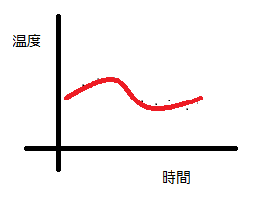
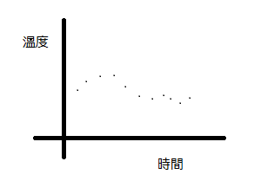

 | 最初は時間ごとの離散データ |  |  | 散布データから二次線形を推定 | 二次線形から極大極小を計測し
 |  |  |  | 場合によっては３次にするかケースバイケースで | 日中の最低・最高気温として表示

 | 行う操作
 | 線形推定
 | 線形解析

 | ・発展
 | 気象庁のデータをRPAによって自動入力にする
 | CSVを格納する先をクラウドにしてみる | ←これについては今回で実装を検討
 | 機械学習などを用いることで、数時間先の気温予測などを行えるようにするなど

 | 共有としてGitHubの使い方を調べておきましたので、明日共有のために少し相談させてください。

